kf_val
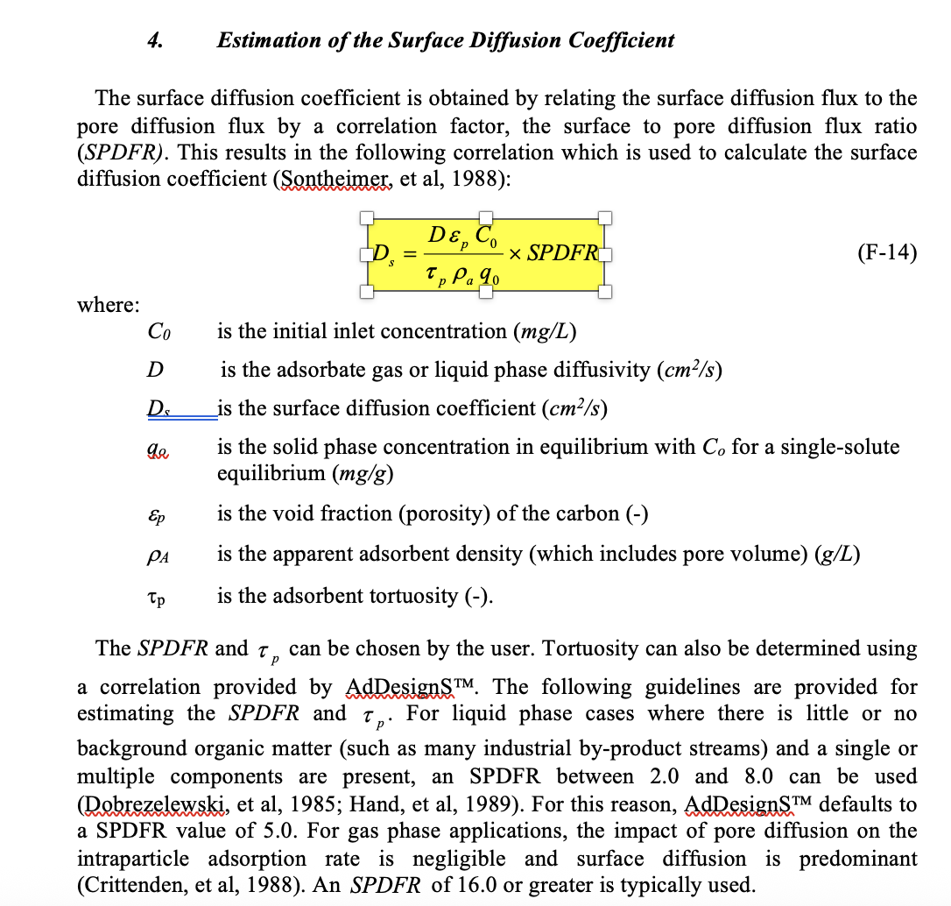
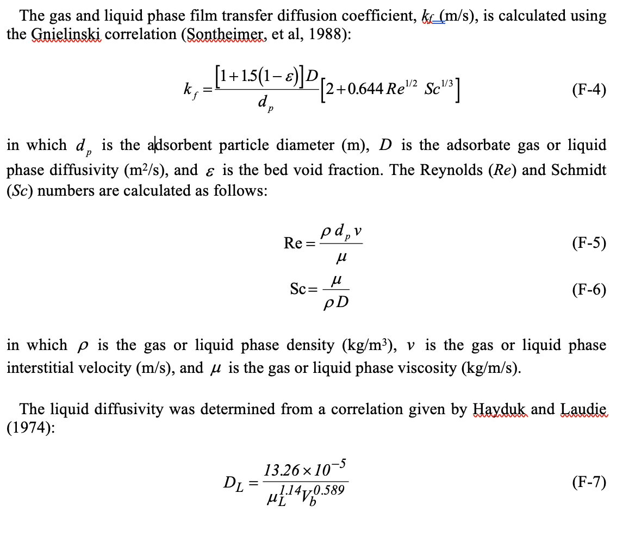
Type | kf (cm/s) | DL (m2/L) | DL (cm^2/s) | Vb | constants |  | unit
CHLORIDE | 7.10E-02 | 2.70E-07 | 2.70E-05 | 18.63 | dp | 7.00E-03 | cm
SULFATE | 7.92E-02 | 3.01E-07 | 3.01E-05 | 15.5 | Re | 0.93 | unitless
BICARBONATE | 5.05E-02 | 1.92E-07 | 1.92E-05 | 33.3 | Sc | 1785 | unitless
NITRATE | 5.17E-02 | 1.97E-07 | 1.97E-05 | 32 | u | 0.89 | cP
PFBA | 2.28E-02 | 8.69E-08 | 8.69E-06 | 128 | vf | 0.0001212920864 | cm/s
PFPeA | 2.04E-02 | 7.76E-08 | 7.76E-06 | 155 | porosity € | 0.381 | non
PFHxA | 1.86E-02 | 7.06E-08 | 7.06E-06 | 182 | temp | 25 | C deg
PFHpA | 1.71E-02 | 6.49E-08 | 6.49E-06 | 210 | n = | 1
PFOA | 1.59E-02 | 6.05E-08 | 6.05E-06 | 237 | shape factor = | 1.5
PFNA | 1.49E-02 | 5.66E-08 | 5.66E-06 | 265 | bed porosity | 0.381
PFDA | 1.40E-02 | 5.35E-08 | 5.35E-06 | 292 | density | 1.05
PFMOAA | 2.55E-02 | 9.71E-08 | 9.71E-06 | 106 | apparent density | 1.69628433
PMPA | 2.22E-02 | 8.46E-08 | 8.46E-06 | 134
GenX | 1.81E-02 | 6.91E-08 | 6.91E-06 | 189
PFBS | 1.99E-02 | 7.57E-08 | 7.57E-06 | 162
PFHxS | 1.67E-02 | 6.37E-08 | 6.37E-06 | 217
PFOS | 1.46E-02 | 5.58E-08 | 5.58E-06 | 272
4:2FTS | 1.78E-02 | 6.78E-08 | 6.78E-06 | 195
6:2FTS | 1.54E-02 | 5.86E-08 | 5.86E-06 | 250
8:2FTS | 1.37E-02 | 5.21E-08 | 5.21E-06 | 305
NFB1 | 1.58E-02 | 6.00E-08 | 6.00E-06 | 240
NFB2 | 1.53E-02 | 5.83E-08 | 5.83E-06 | 252

